Preg 1
1. Entre las variables psicométricas analizadas mundialmente, es común estudiar el coeficiente intelectual denominado IQ. Suponga que un psicólogo selecciona una muestra de 200 personas de un pueblo rural
conocido porque muchos de los graduados de colegio son admitidos a las universidades estatales, por lo que el psicólogo considera que es importante investigar si el coeficiente intelectual de los jóvenes de este pueblo es alto.
Los datos están disponibles en el archivo Iqu.Rdata (id es el identificador y iq es el coeficiente IQ). Para que los investigadores sepan que el IQ está bien medido, primero analizan si la distribución de los datos
se aproxima a una normal. Con estos datos, conteste las siguientes preguntas.

a) Suponga que el promedio del coeficiente IQ es 100 y la desviación estándar es 15. Con una significancia del 5% y usando R,
estime una prueba de Kolmogorov Smirnov para analizar si la distribución del IQ en esta población es una normal (3 ptos).
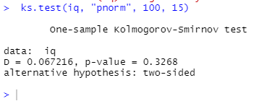
 |  |  |  |  | alfa= | 0.05

 |  |  |  |  | conclucion
 |  |  |  |  | como el p value es mayor a alfa no se rechaza
 |  |  |  |  | no se rechaza que la hipotesis nula de que el coeficiente intelectual de los jovenes del pueblo de zona rural sigue una distribucion normal con una media de 100, desviacion estandar de 15 y un alfa de 0,05

b) Con una significancia del 5% y usando R, estime una prueba de Shapiro para analizar si la distribución del IQ en esta población es una normal (3 ptos.).
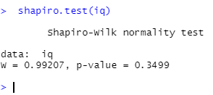
 |  |  |  |  | conclucion
 |  |  |  |  | como el p value es mayor a alfa no se rechaza
 |  |  |  |  | no se rechaza que la hipotesis nula de que el coeficiente intelectual de los jovenes del pueblo de zona rural sigue una distribucion normal con una media de 100, desviacion estandar de 15 y un alfa de 0,05

c) Con la siguiente tabla agrupada basada en los mismos datos, estime una prueba X2 de Pearson para analizar si la distribución del IQ en esta población
es una normal con media igual a 100 y desviación estándar igual a 15 (8 ptos)

Cuadro 1. Muestra de 200 estudiantes. Distribución del coeficiente IQ.

H0: La distribucion del iq en la poblacion de zona rural proviene de una distribucion normal com media= 100 y desviacion estandar = 15
H1: La distribucion del iq en la poblacion de zona rural no proviene de una distribucion normal com media= 100 y desviacion estandar = 15

 |  |  |  |  |  | Fi=n*P(X=x) | X2
Variable IQ (en puntos) | Frecuencia observada | LIMITE | z tabular | p(X<= X) | p(X= X) |  |  | media= | 100
De más de 60 a 70 | 4 | 70 | -2.0000 | 0.022750131948 | 0.022750131948 | 4.5500263896 | 0.066489510915 | ds= | 15 |  |  | zona de rechazo
De más de 70 a 80 | 11 | 80 | -1.3333 | 0.091211219726 | 0.068461087778 | 13.692217556 | 0.52935438229 |  |  | zona de no rechazo
De más de 80 a 90 | 33 | 90 | -0.6667 | 0.25249253755 | 0.16128131782 | 32.256263564 | 0.017148417851 | gl=k-p-1= | 5 | 4.79
De más de 90 a 100 | 44 | 100 | 0.0000 | 0.5 | 0.24750746245 | 49.501492491 | 0.61142438544 | chi cuad= | 11.070497694 |  | 11.07
De más de 100 a 110 | 51 | 110 | 0.6667 | 0.74750746245 | 0.24750746245 | 49.501492491 | 0.045362768731 | alfa= | 0.05
De más de 110 a 120 | 37 | 120 | 1.3333 | 0.90878878027 | 0.16128131782 | 32.256263564 | 0.69763304505
De más de 120 a 130 | 12 | 130 | 2.0000 | 0.97724986805 | 0.068461087778 | 13.692217556 | 0.20914072126 | conclucion= | como inv chi cuad es mayor a la sumatoria de x2 se puede concluir que
De más de 130 a 150 | 8 | 150 | 3.3333 | 1 | 0.022750131948 | 4.5500263896 | 2.6158788748 | No hay suficiente evidencia estadistica para rechazar H0 de que los coeficientes intelectuales de los estudiantes del pueblo de la zona rural provienen de una población con distribución normal con mu= 100, ds= 15
Total | 200 |  |  |  |  |  | 4.7924321063

d) Grafique un histograma con los datos del IQ y explique cómo se relaciona la forma del histograma con los resultados de los incisos a, b y c de esta pregunta (4 ptos.)

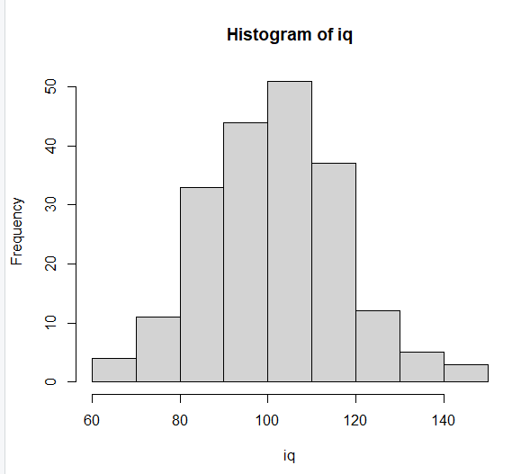
 |  |  |  |  | las barras del grafico tienden a crecer (por decirlo de alguna manera) de manera muy similar a como decrece despues de la media, y esto se aproxima a como se ve una poblacion que sigue una distribucion normal

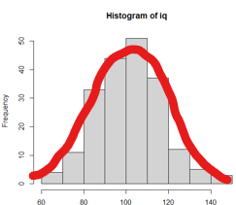

e) Calcule la media y la desviación estándar de la varaible IQ (esto lo puede hacer con R o con Excel), y “manualmente” o “paso a paso” (o sea, con Excel o calculadora),
al 5% de significancia, pruebe la hipótesis nula de que la media es igual a 100 vs la hipótesis de que la media es mayor, usando el método del p-value
y usando la estimación de la desviación estándar generada con la muestra. (6 ptos)

 | 1. Planteamiento de las hipotesis |  |  | DOS COLAS
 | H0: MU= | 100
 | H0: MU> | 100 |  | P VALUE= | P(|μ)
 |  |  |  | P VALUE= | P(z> zc)
 | n= | 200 |  | P VALUE= | P(z> | 1.262 | )
 | alfa= | 0.05 |  | P VALUE= | P(z> | 1.262 | )
 | x barra= | 101.41 |  | P VALUE= | 0.103413
 | ds poblacional= | 15.7964

 | 3. Se estandariza el promedio muestral (x barra), o sea, se calcula z calculado |  |  |  |  | conclusion
 |  |  |  |  |  | como p value >alfa no se rechaza
 | zc= (x barra- mu)/(ds/raiz(n)) |  |  |  |  | No hay suficiente evidencia estadistica para rechazar H0 de que los coeficientes intelectuales de los estudiantes de la zona rural provienen de una población con distribución normal con mu= 100, ds
 | zc= (101,41- 100)/(15,79/raiz(200))
 | zc= | 1.262

